ESTRATEGIAS
Plan Estratégico Organizacional

MATRIZ DOFA
INTERNO |  |  | FORTALEZAS |  |  | DEBILIDADES
 |  |  | 1 | Articulación de los sistemas de información. | 1 | Equipos de cómputo obsoletos.
 |  |  | 2 | Plataforma tecnológica desarrollada de acuerdo a las necesidades del Centro | 2 | Falta de apoyo por el área de sistemas de la Dirección Ejecutiva para la implementación de herramientas tecnológicas requeridas por el Centro
 |  |  | 3 | Herramientas informáticas con datos de calidad para la toma de decisiones | 3 | Ausencia de un equipo servidor idóneo para el funcionamiento de la plataforma tecnológica
 |  |  | 4 | Plataforma Web para la difusión de la información | 4 | Cambios en la normatividad aplicable al Centro de Servicios Civil-Familia
EXTERNO |  |  | 5 | Intranet que cuenta con la información documentada vigente (manuales, protocolos, procedimientos y caracterizaciones) | 5 | Poca claridad en algunos aspectos del marco legal actual que constituye el Centro
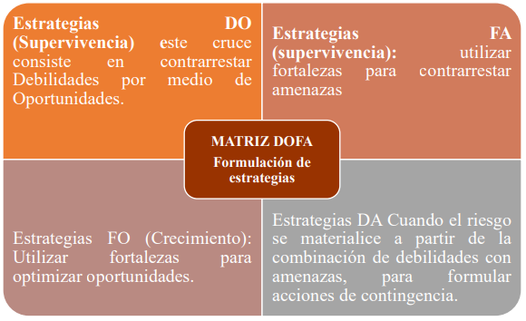
 |  |  | 6 | Talento humano suficiente, competente y comprometido y con experiencia para lograr el desarrollo de las diferentes actividades del Centro de Servicios.
 |  |  | 7 | Disminución en los tiempos procesales en las especialidades Civil y Familia con la implementación de la oralidad y del Centro de Servicios
 |  |  | 8 | Gestión del conocimiento al interior de la dependencia
 |  |  | 9 | Modelo de gestión con enfoque a procesos
OPORTUNIDADES |  |  | ESTRATEGIAS FO |  | ESTRATEGIAS DO
 | 1 | V Premio excelencia a la Justicia por el modelo de calidad e innovación enfocado al usuario, año 2014 otorgado por Corporación Excelencia a la Justicia y Certificación en la norma NTC ISO 9001:2015 en el año 2018 | Implementar medidas de comunicación efectivas y funcionales a través de la página web de la Rama Judicial como instrumento de difusión de información (F9-O3) Capacitar y mantener actualizados a los servidores judiciales del Centro de Servicios en el sistema de gestión de calidad (F6 y F8-O2) Modernización de la gestión, a través de implementación de herramientas de trabajo y protocolos que permitan minimizar el tiempo para el desarrollo de las labores impactando en la reducción de los tiempos de respuesta. (F7-O4) |  | Fortalecer las relaciones con el área de sistemas de la Dirección Ejecutiva con el fin de aprovechar la disponibilidad de innovaciones tecnológicas (D2-O4)
 | 2 | Participación en programas de capacitación para mejorar los niveles de formación de los servidores judiciales adscritos al Centro de Servicios.
 | 3 | Implementación de servicios en línea apuntando a los principios de transparencia y acceso a la información.
 | 4 | Disponibilidad de innovaciones tecnológicas
 | 5 | Desarrollo de herramientas tecnológicas por parte del Banco Agrario, para la transacción de depósitos judiciales.
 | 6 | Vigilancia y control de entes de control externo
 | 7 | Reformas realizadas al funcionamiento actual del Sistema de Administración de Justicia.
AMENAZAS |  |  | ESTRATEGIAS FA |  | ESTRATEGIAS DA
 | 1 | Rotación de personal por posesión de empleados en propiedad por concurso de méritos | Establecer mecanismos de inducción y capacitación de personal que permitan garantizar la continuidad y el adecuado funcionamiento de los procesos a cargo del Centro (F6 y F8-A1) |  | Realizar seguimiento y control de la infraestructura tecnológica del Centro de Servicios (D1 y D3-A3 y A4)
 | 2 | Inconformismo del sindicato de la Rama Judicial con la implementación de nuevos modelos de gestión.
 | 3 | Restricción en la conectividad con las bases de datos de aplicativos institucionales integrados con los módulos de la plataforma tecnológica del Centro
 | 4 | Bloqueo permanente de los módulos desarrollados en el Centro por parte del nivel central

